解析
销售额与异常数据波动分析
【任务要求】
该店铺活动期内各平台渠道内容运营数据，包括各平台的阅读量、转发评论量、店铺引流人数、成交人数四个方面的数据，请选择合适的图表对数据进行可视化展示
1、制作销售额整体走势折线图，分析销售额的变化情况，并给出分析结果
2、制作客单价走势折线图，分析客单价的变化情况
3、制作订单量走势折线图，分析订单量的变化情况
4、制作转化率走势折线图，分析转化率的变化情况，并给出转化率对销售额影响的分析结果。
5、制作访客量走势折线图，分析访客量的变化情况，并给出访客量对销售额影响的分析结果
6、综合分析引起销售额数据变动的主要原因（指标）是什么？

【重要技能点】
图表制作、数据分析能力

【关键操作步骤】
第一题：操作题
操作思路：
第一步：选择周数与销售额序列，选择插入折线图表方式进行呈现
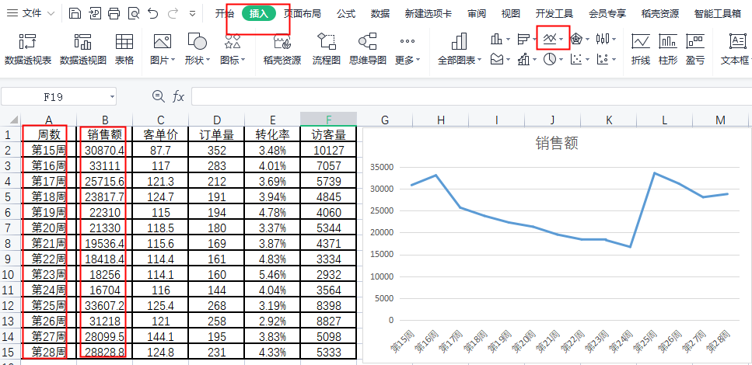

第二题：简答题
据销售额整体走势折线图，分析销售额的变化情况，并给出分析结果
根据销售额趋势图可以看出16周至24周销售额呈下降趋势，25至28周期间销售额25周出现反弹并销售保持稳定
1.第24周与第25周受到“6.18”活动的影响，数据存在波动；2.从第16周开始到第23周，每周的成交金额逐渐下降。

第三题：操作题
操作思路：
第一步：选择周数与客单价序列，选择插入折线图表方式进行呈现
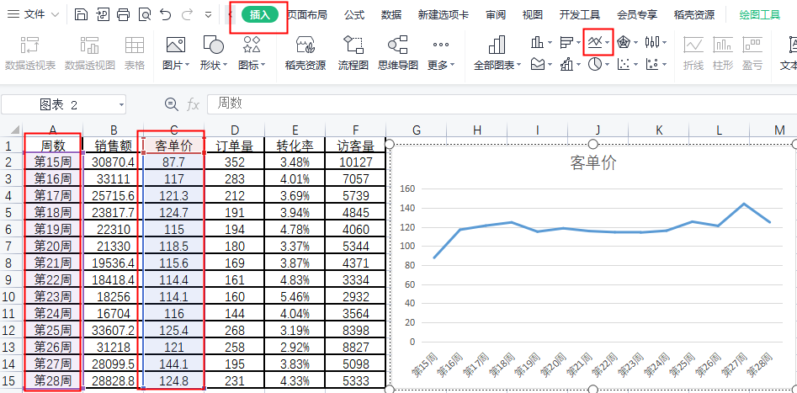

第四题：简答题
请根据客单价走势折线图，分析客单价的变化情况，并给出客单价对销售额影响的分析结果。
根据客单价趋势图可以看出，客单价16周至26周整体趋平稳，得出客单价并没有对销售额有很大影响
除第15周(87.7元)和第27周(144.1 元)波动较大外，其余几周客单价基本稳定在100-125元的范围内。结合“销售额整体走势折线图”分析可知，第15周与第27周的数据异常并不是导致销售额持续下滑的主因。同时，可以看出，并不存在活动降价或促销导致客单价持续下降的情况。通过以上分析，基本上可以排除掉因客单价下降导致销售金额下滑的可能性。
第五题：操作题
操作思路：
第一步：选择周数与订单量序列，选择插入折线图表方式进行呈现
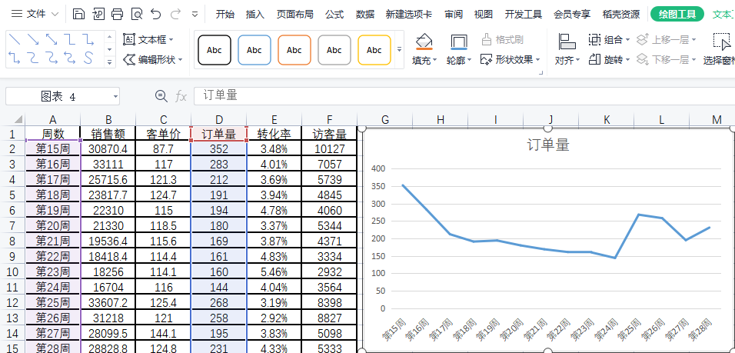

第六题：简答题
根据订单量走势折线图，分析订单量的变化情况，并给出订单量对销售额影响的分析结果
在客单价基本稳定的情况下，订单量下降趋势与销售金额下降趋势基本吻合。因此，应在展现量、点击率、转化率三个数据中找到订单量下降的原因。

第七题：操作题
操作思路：
第一步：选择周数与转化率序列，选择插入折线图表方式进行呈现
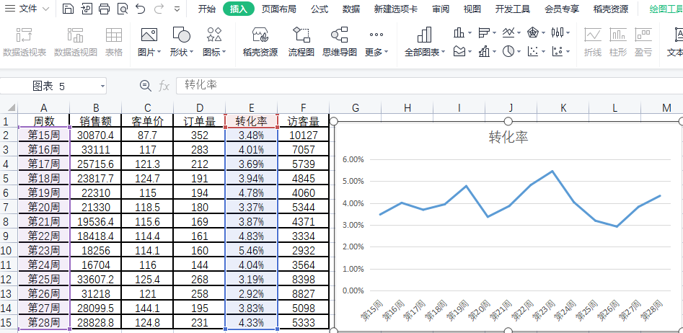

第八题：简答题
请根据转化率走势折线图，分析转化率的变化情况，并给出转化率对销售额影响的分析结果
转化率基本处于3%~5%之间， 虽有一定程度的波动，但基本在4%上下。而且对比销售金额趋势图，转化率的波动对销售金额有一定影响，比如第23周至第26周，但并非是销售金额下滑的主因。

第九题：操作题
操作思路：
第一步：选择周数与访客数序列，选择插入折线图表方式进行呈现
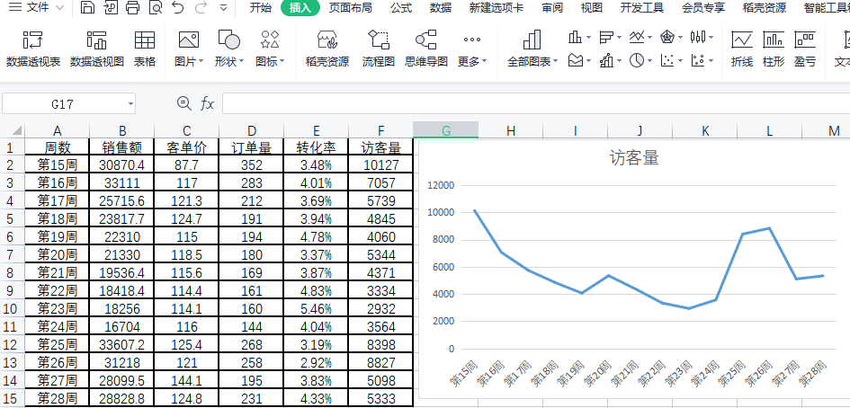

第十题：简答题
请根据访客量走势折线图，分析访客量的变化情况，并给出访客量对销售额影响的分析结果
对比销售金额趋势图、成交订单量趋势图和访客量趋势图，可以明显发现，这三个数据的变化趋势非常相近。由此可以推断出，由于访客量下降，导致销售金额下降。

第十题：简答题
请结合以上分析结果，说明引起销售额数据变动的主要原因（指标）是什么？
在整理和分析了各目标数据后，可以大致得出导致销售金额下降的主要原因是访客量。

